숫자놀이
...
20 | 95 | 205 |  | 1 | 600.47217486 | 22~23
 |  |  |  | 0.5 | 2098.440048 | 24~25
...
 |  |  | 레벨 | 1375 | 1380 | 1385 | 1390 | 1395 | 1400 | 1405 | 1410 | 1415 | 1430 | 1445 | 1460 | 1475 | 1490 | 1505 | 1520 | 1535 | 1550 | 1575
 |  |  |  | 7강 | 8강 | 9강 | 10강 | 11강 | 12강 | 13강 | 14강 | 15강 | 16강 | 17강 | 18강 | 19강 | 20강 | 21강 | 22강 | 23강 | 24강 | 25강 | 합계
 |  |  | 방어구 | 1129.6215332 | 1581.6370119 | 2196.7019291 | 2196.7019291 | 2196.7019291 | 4440.0402266 | 4440.0402266 | 4508.8972755 | 5461.8742759 | 7296.2475523 | 7296.2475523 | 13020.436007 | 14400.427379 | 23883.03797 | 26392.528362 | 79241.721272 | 87825.062305 | 189516.52996 | 214520.2046 | 691,545
 |  |  | 무기 | 2610.48 | 3502.9533037 | 5145.9490908 | 5568.9250348 | 5601.2034188 | 13317.70017 | 13820.606594 | 13975.94085 | 18002.087642 | 22535.632206 | 23267.140672 | 52768.329058 | 53942.316189 | 83182.262855 | 83182.262855 | 251547.19319 | 261214.05098 | 393791.06808 | 422367.11538 | 1,729,343
강화 비용
...
 |  |  |  |  |  |  |  |  |  |  |  |  |  |  |  |  |  |  | 방어구5 | 총합
 |  |  |  |  |  |  |  |  |  |  |  |  |  |  |  |  |  |  | 무기1 | 5187066.5141
...
축복 | 가호
82 | 148
...
은총 | 축복 | 가호 | 풀숨 가격 |  |  | 0.83레벨을 올리는데 필요한 비용
12 | 0 | 2 | 680 |  |  | 레벨 | 1375 | 1380 | 1385 | 1390 | 1395 | 1400 | 1405 | 1410 | 1415 | 1430 | 1445 | 1460 | 1475 | 1490 | 1505 | 1520 | 1535
12 | 6 | 2 | 1172 |  |  |  | 7강 | 8강 | 9강 | 10강 | 11강 | 12강 | 13강 | 14강 | 15강 | 16강 | 17강 | 18강 | 19강 | 20강 | 21강 | 22강 | 23강
12 | 6 | 2 | 1172 |  |  | 방어구 | 1129.6215332 | 1581.6370119 | 2196.7019291 | 2196.7019291 | 2196.7019291 | 4440.0402266 | 4440.0402266 | 4508.8972755 | 5461.8742759 | 2432.0825174 | 2432.0825174 | 4340.1453358 | 4800.1424598 | 7961.0126567 | 8797.509454 | 26413.907091 | 29275.020768
12 | 6 | 2 | 1172 |  |  | 무기 | 2610.48 | 3502.9533037 | 5145.9490908 | 5568.9250348 | 5601.2034188 | 13317.70017 | 13820.606594 | 13975.94085 | 18002.087642 | 7511.877402 | 7755.7135575 | 17589.443019 | 17980.772063 | 27727.420952 | 27727.420952 | 83849.064397 | 87071.350326
12 | 6 | 2 | 1172
24 | 12 | 4 | 2344
0.83레벨을 올리는데 필요한 비용
24 | 12 | 4 | 2344 |  |  |  |  |  |  |  |  |  |  |  |  |  |  |  | 주차구간
24 | 12 | 4 | 2344
24 | 12 | 4 | 2344
24 | 12 | 4 | 2344
24 | 12 | 4 | 2344
36 | 17 | 6 | 3434
36 | 17 | 6 | 3434
36 | 15 | 6 | 3270
36 | 15 | 6 | 3270
40 | 14 | 8 | 3612 |  |  |  |  |  |  |  |  |  |  |  |  |  |  |  | 방어구 | 무기
40 | 14 | 8 | 3612 |  |  |  |  |  |  |  |  |  |  |  |  |  |  |  | 6 | 6
40 | 14 | 8 | 3612
40 | 14 | 8 | 3612
 |  |  |  |  |  |  |  |  |  |  |  |  |  |  |  |  |  |  | 방어구 | 무기
 |  |  |  |  |  |  |  |  |  |  |  |  |  |  |  |  |  |  | 11 | 6

 |  |  |  |  |  |  |  |  |  |  |  |  |  |  |  |  |  |  | 방어구 | 무기
 |  |  |  |  |  |  |  |  |  |  |  |  |  |  |  |  |  |  | 19 | 8
기대횟수 | 기대비용 | 순수골드
0.83레벨을 올리는데 필요한 비용
 | 방어구 | 무기
7강 | 1129.6215332 | 2610.48
8강 | 1581.6370119 | 3502.9533037
9강 | 2196.7019291 | 5145.9490908
10강 | 2196.7019291 | 5568.9250348
11강 | 2196.7019291 | 5601.2034188
12강 | 4440.0402266 | 13317.70017
13강 | 4440.0402266 | 13820.606594
14강 | 4508.8972755 | 13975.94085
15강 | 5461.8742759 | 18002.087642
16강 | 2432.0825174 | 7511.877402
17강 | 2432.0825174 | 7755.7135575
18강 | 4340.1453358 | 17589.443019
19강 | 4800.1424598 | 17980.772063
20강 | 7961.0126567 | 27727.420952
21강 | 8797.509454 | 27727.420952
22강 | 26413.907091 | 83849.064397
23강 | 29275.020768 | 87071.350326
24강 | 63172.176655 | 131263.68936
25강 | 42904.04092 | 84473.423076
1 | 1340.6 | 400
1 | 1832.6 | 400 |  |  |  |  |  |  |  |  |  |  |  |  |  |  |  |  | 방어구 | 무기
1.3760656 | 2521.7778186 | 550.42624 |  |  |  |  |  |  |  |  |  |  |  |  |  |  |  |  | 21 | 11
1.3760656 | 2597.0761282 | 550.42624
1.3760656 | 2597.0761282 | 550.42624
2.1429243904 | 6555.891446 | 857.16975616 |  |  |  |  |  |  |  |  |  |  |  |  |  |  |  |  | 방어구 | 무기
2.1429243904 | 6617.0076497 | 857.16975616 |  |  |  |  |  |  |  |  |  |  |  |  |  |  |  |  | 22 | 19
2.1429243904 | 6715.5821716 | 857.16975616
2.6042567332 | 8161.3239207 | 1041.7026933
 |  |  |  |  |  |  |  |  |  |  |  |  |  |  |  |  |  |  | 방어구 | 무기
 |  |  |  |  |  |  |  |  |  |  |  |  |  |  |  |  |  |  | 25 | 21
...
 | 1302
 | 9~15강화비용
 | 24697.498807
 |  |  |  |  |  |  |  |  |  |  |  |  |  |  |  |  |  | 레벨 | 1445 | 1445 | 1445 | 1445
 |  |  |  |  |  |  |  |  |  |  |  |  |  |  |  |  |  | 강화 | 17 | 17 | 17 | 17
 | 1340
 | 6~12 |  |  |  |  |  |  |  |  |  |  |  |  |  |  |  |  |  | 효율 |  | 올16
 | 26961.547144 |  |  |  |  |  |  |  |  |  |  |  |  |  |  |  |  |  | 213723.55721 |  | 241979.21778
...
구간별 장기백 확률
 | 확률
7 | 0.838%
8 | 1.962%
9~11 | 5.841%
12~14 | 8.477%
15~17 | 8.503%
18~19 | 9.688%
20~21 | 10.012%
22~23 | 11.230%
24~25 | 11.495%
 |  |  |  |  |  |  |  |  |  |  |  |  |  |  |  |  |  |  | 방어구 | 무기
 | 12~15
 | 22436.636877 |  |  |  |  |  |  |  |  |  |  |  |  |  |  |  |  | 레벨 | 1445 | 1445 | 1445 | 1430
 |  |  |  |  |  |  |  |  |  |  |  |  |  |  |  |  |  | 강화 | 17 | 17 | 16 | 16
 | 골드만 쓰는 15-16
 | 0 |  |  |  |  |  |  |  |  |  |  |  |  |  |  |  |  |  | 효율 |  | 올16
 |  |  |  |  |  |  |  |  |  |  |  |  |  |  |  |  |  |  | 0 |  | 0

 |  |  |  |  |  |  |  | 12 | 12
 |  |  |  |  |  |  |  |  |  |  |  |  |  |  |  |  |  | 레벨 | 1445 | 1445 | 1445 | 1430
 |  |  |  |  |  |  |  |  |  |  |  |  |  |  |  |  |  | 강화 | 17 | 17 | 17 | 16
...
 |  |  |  |  |  |  |  |  |  |  |  |  |  |  |  |  | 노숨기준 장기백 확률
 |  |  |  |  |  |  |  |  |  |  |  |  |  |  |  |  | 성공확률 | 60 | 45 | 30 | 15
 |  |  |  |  |  |  |  |  |  |  |  |  |  |  |  |  | 강화구간 | 7 | 8 | 9~11 | 12~14
 |  |  |  |  |  |  |  |  |  |  |  |  |  |  |  |  | 확률 | 0.838% | 1.962% | 5.841% | 8.477%

구간별 장기백 확률(풀숨)
 | 확률
7 | 0.0000%
8 | 0.0057%
9~11 | 1.5599%
12~14 | 5.1345%
15~17 | 8.4152%
18~19 | 7.3662%
20~21 | 10.3022%
22~23 | 11.1082%
24~25 | 11.3712%

 |  |  |  |  |  |  |  |  |  |  |  |  |  |  |  |  | 풀숨기준 장기백 확률
 |  |  |  |  |  |  |  |  |  |  |  |  |  |  |  |  | 성공확률 | 60 | 45 | 30 | 15
 |  |  |  |  |  |  |  |  |  |  |  |  |  |  |  |  | 강화구간 | 7 | 8 | 9~11 | 12~14
 |  |  |  |  |  |  |  |  |  |  |  |  |  |  |  |  | 확률 | 0.0000% | 0.0057% | 1.5599% | 5.1345%
...

1340영지x 방어구 트라이 횟수
...
강화 시트 |  |  |  | 60% |  |  | 기본 확률
23 | 1535 |  |  | 누르면 장기백으로 성공 | 6 | 일때 상태 | 30
24 | 1550 | 0.5%(1.5%) | +0.05% 최대 0.50% | 15% |  |  | 기본 확률
25 | 1575 |  |  | 현재 강화 횟수 | 0 | 일때 상태 | 15
 |  |  |  |  | 1 | 일때 상태 | 15
출처 http://www.inven.co.kr/board/lostark/4821/73836 |  |  |  |  | 2 | 일때 상태 | 15
두번째 참고자료 |  |  |  |  | 3 | 일때 상태 | 15
http://www.inven.co.kr/board/lostark/4821/73836 |  |  |  |  | 4 | 일때 상태 | 15
 |  |  |  |  | 5 | 일때 상태 | 15
 |  |  |  |  | 6 | 일때 상태 | 15
 |  |  |  |  | 7 | 일때 상태 | 15
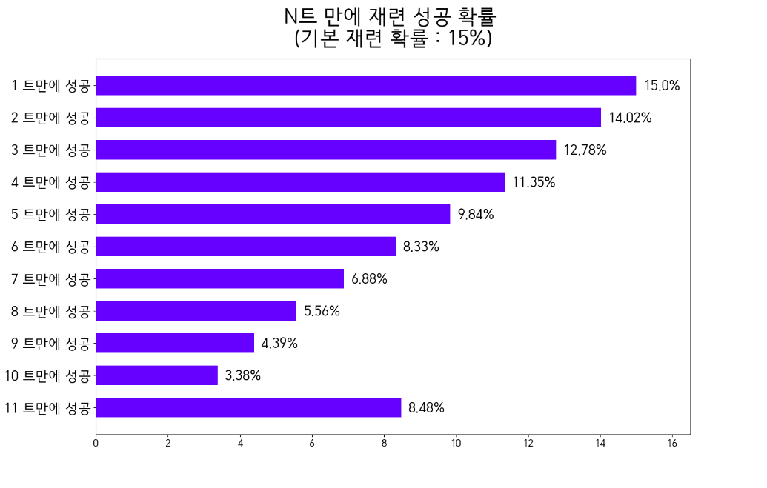
 |  |  |  |  | 8 | 일때 상태 | 15
 |  |  |  |  | 9 | 일때 상태 | 15
 |  |  |  | 누르면 장기백으로 성공 | 10 | 일때 상태 | 15
 |  |  |  | 10% |  |  | 기본 확률
 |  |  |  |  | 0 | 일때 상태 | 10
 |  |  |  | 현재 강화 횟수 | 1 | 일때 상태 | 10
 |  |  |  |  | 2 | 일때 상태 | 10
 |  |  |  |  | 3 | 일때 상태 | 10
 |  |  |  |  | 4 | 일때 상태 | 10
 |  |  |  |  | 5 | 일때 상태 | 10
 |  |  |  |  | 6 | 일때 상태 | 10
 |  |  |  |  | 7 | 일때 상태 | 10
 |  |  |  |  | 8 | 일때 상태 | 10
 |  |  |  |  | 9 | 일때 상태 | 10
 |  |  |  |  | 10 | 일때 상태 | 10
 |  |  |  |  | 11 | 일때 상태 | 10
 |  |  |  |  | 12 | 일때 상태 | 10
정리 |  | 구간 | 방어구 장기백 분포 |  | 13 | 일때 상태 | 10
성공확률 | 평균 시행 |  |  | 누르면 장기백으로 성공 | 14 | 일때 상태 | 10
60 | 1.5824576 | 7 | 0.0083776 | 5% |  |  | 기본 확률
45 | 2.0281557907 | 8 | 0.01961831575 | 현재 강화 횟수 | 0 | 일때 상태 | 5
30 | 2.8168623424 | 9~11 | 0.0584081344 |  | 1 | 일때 상태 | 5
15 | 4.8509540576 | 12~14 | 0.084770099848 |  | 2 | 일때 상태 | 5
...

